상품제안서
구름 두개 메모잇(주문제작형) | 상품코드: F05617

 |  |  |  |  |  |  | 02-412-0044 | www.easy1.co.kr
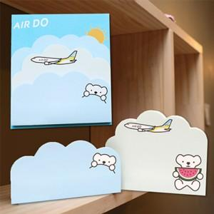

【상세/제작정보】 | 실용적이고 감성적인 디자인

【인쇄/포장옵션】 | 풀칼라 / OPP(비닐)

【공급단가】 | 수량 | 1,000~ | 2,000~ | 3,000~ | 5,000~ | 10,000~
*VAT별도 | 20매 | 1,060원 | 1,040원 | 1,020원 | 990원 | 970원
 | 30매 | 1,150원 | 1,130원 | 1,100원 | 1,070원 | 1,050원
 | 50매 | 1,310원 | 1,290원 | 1,260원 | 1,220원 | 1,200원

【상품 URL】 | http://www.easy1.co.kr/src/goods_detail.php?gdno=5617

